BUG_02
ID |  | BUG_02

■不具合内容
Dimsnsions.get('window')で得た heightを使うと、画面全体をはみ出る。

■原因
Dimensions.get('window') のheight はステータスバーの高さを含むのに対して、
描画領域のorigin (座標 [0,0])はステータスバーの下だった。

■対策
height からステータスバーの高さを引く。

■参考サイト
https://qiita.com/mogamin3/items/1aad5fd2d03fb54e0dbf

■バグ発生手順
 | no. | 操作 | 条件
バグ発生シーケンス | 1 | Dimensions.get('window')でheight, width を取得。
 | 2 | height/4の高さ設定をした<View />を４個 垂直に配置。
 | 3 | 不具合発生 | 最後の１個が画面からはみ出る

StatusBar.currentHeight
2

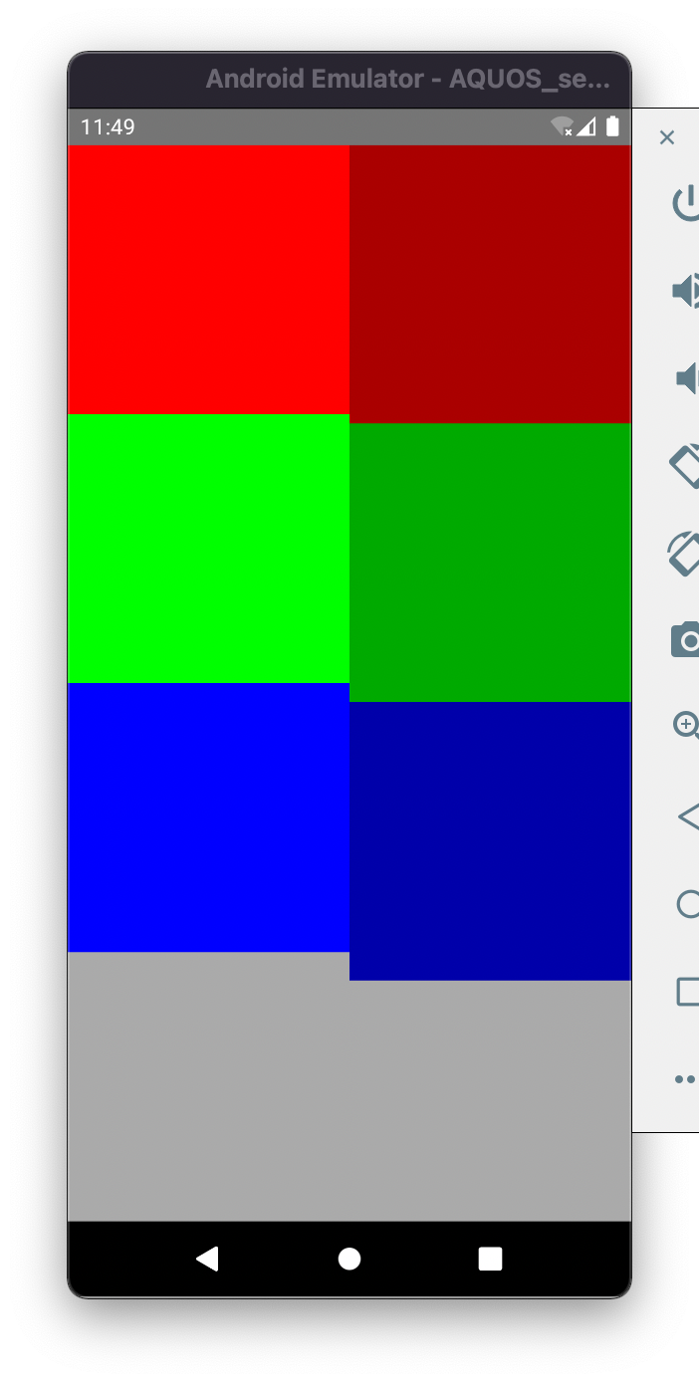
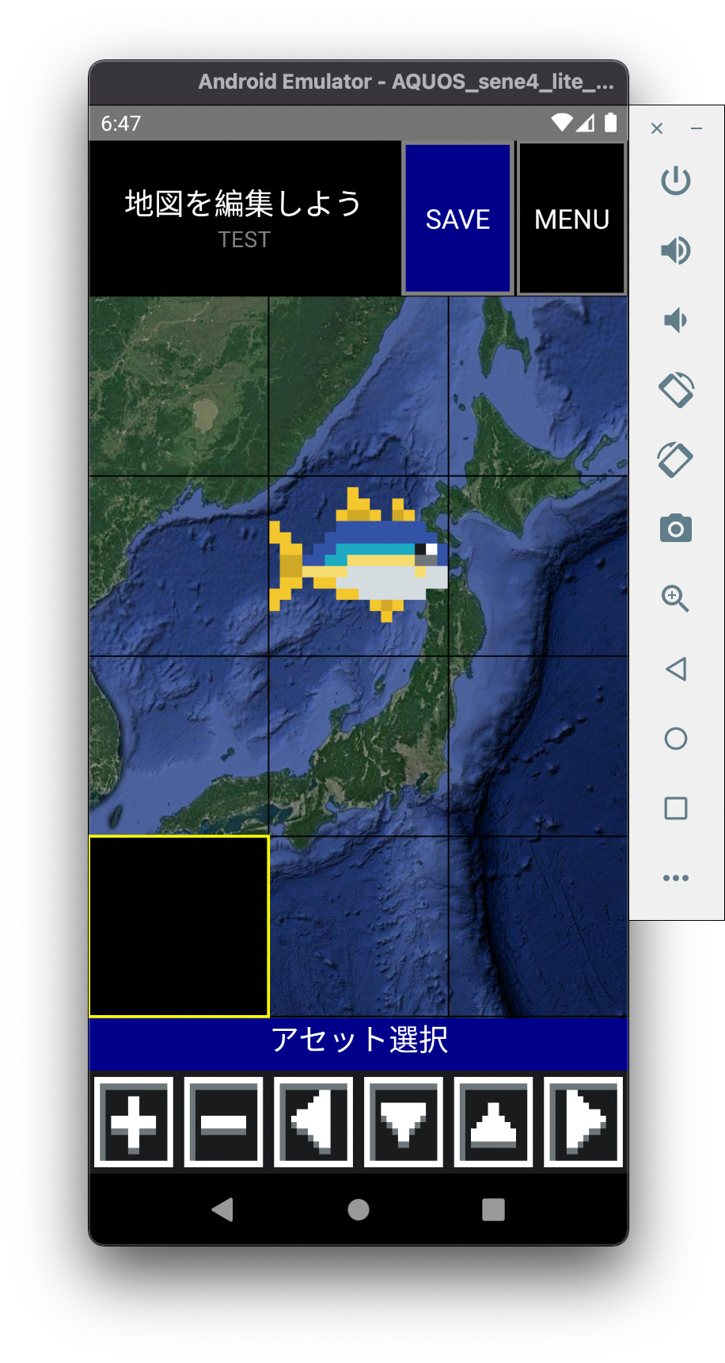
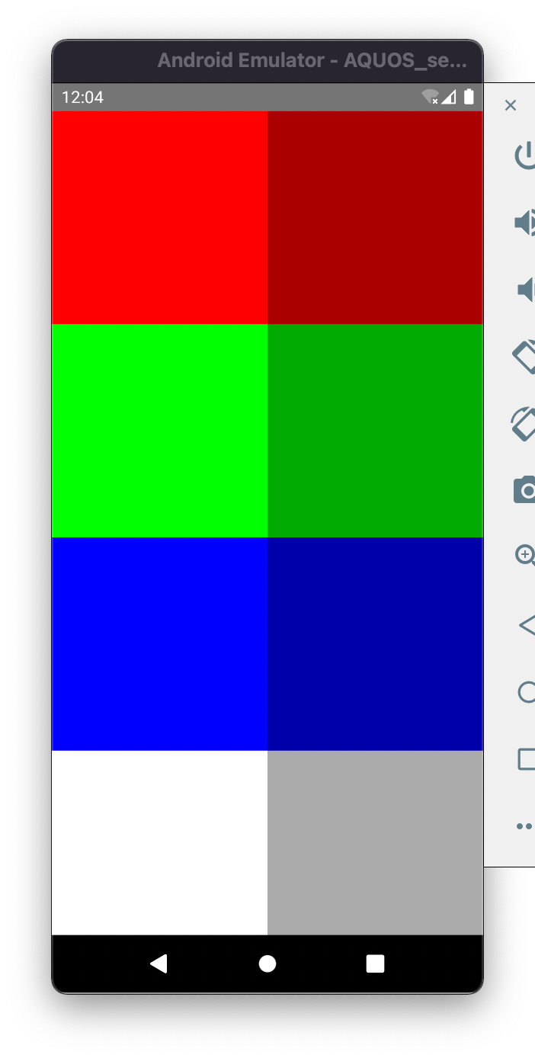
4 flex boxes in flex:1
4 "height" boxes in flex:1
4 "height" boxes in height: 1
原点

flex: 1 {
flex: 1{
flex: 1 { ... }
flex: 1 { ... }
flex: 1 { ... }
flex: 1 { ... }
}
flex: 1 {
height: height*(1/4) { ... }
height: height*(1/4) { ... }
height: height*(1/4) { ... }
height: height*(1/4) { ... }
}
}
flex: 1 {
flex: 1{
height: height*(1/4) { ... }
height: height*(1/4) { ... }
height: height*(1/4) { ... }
height: height*(1/4) { ... }
}
flex: 1 {
height: height*(1/4) { ... }
height: height*(1/4) { ... }
height: height*(1/4) { ... }
height: height*(1/4) { ... }
}
}

window.height
screen.height
①ー②

１
StatusBarの高さはみ出てる

